Detalhamento_Avarias
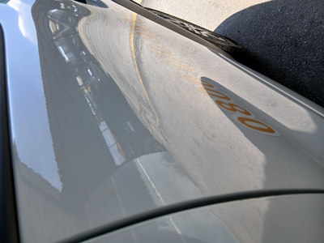
Detalhamento da Cobrança

Cliente | xxxx
Contrato: | xxxx

Placa: | RVS2D17 |  | VALOR TOTAL
Modelo: | KWID ZEN 1.0 12V SCE FLEX 4P C/AR |  | R$460.00
Cor: | BRANCO GLACIER

1 | Pintura para-choque traseiro | Valor | R$320.00
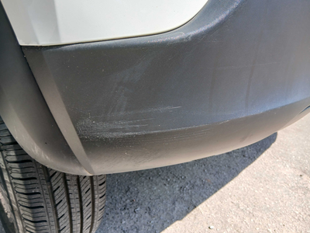

2 | Mão de obra troca de porta dianteira direita | Valor | R$140.00
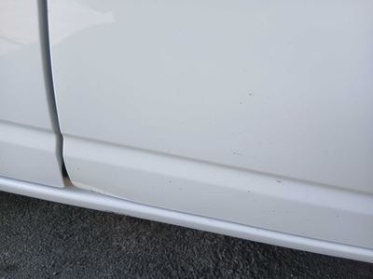

3 | CHECKLIST - Avaria reportada na peça 'porta_traseira_direita' (REVISAR) |  | R$0.00
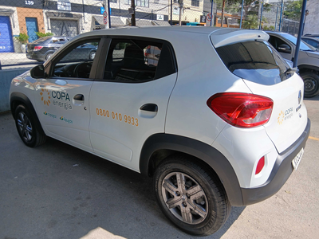

4 | CHECKLIST - Avaria reportada na peça 'teto' (REVISAR) |  | R$0.00

